MEDIUM_SCALE
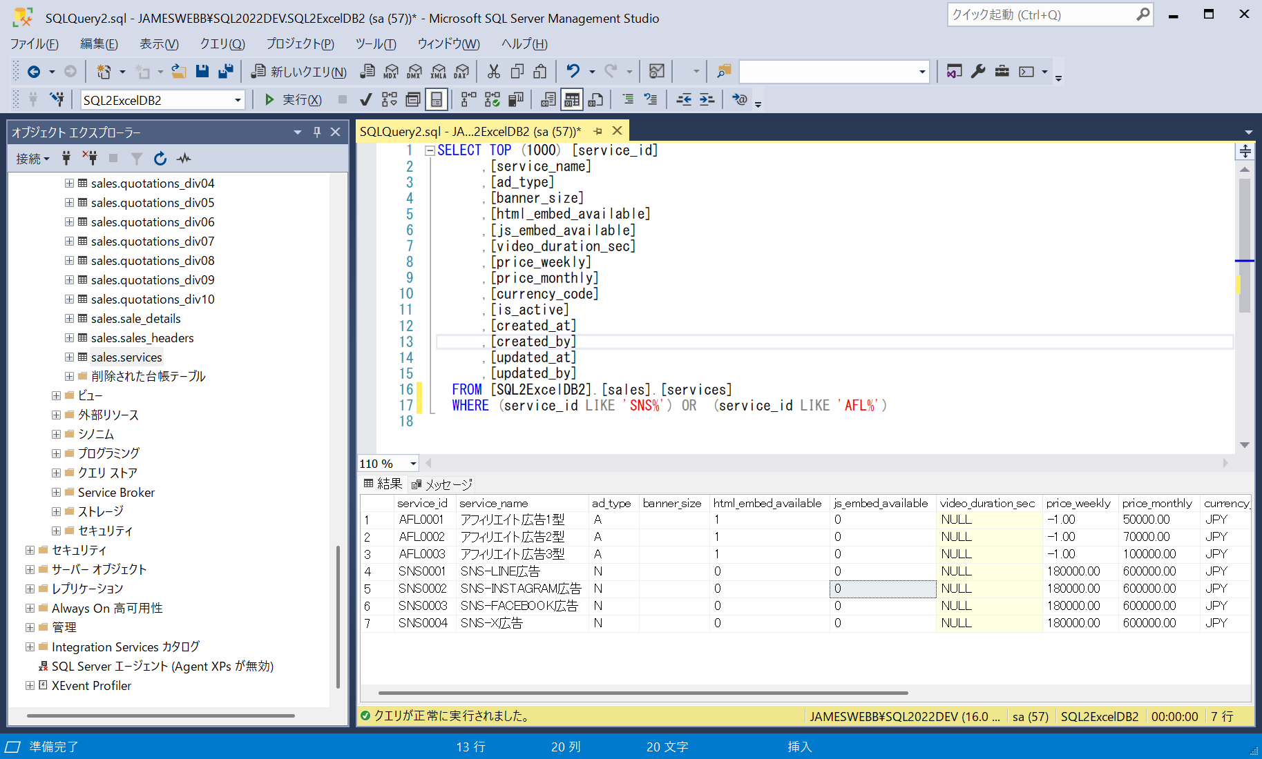
■ | MDS001_HomeForm
 | [2つのアプリDB＋4つの接続を有するプロジェクト]
 | 想定する開発現場におけるSQExcelプロジェクトのアプリDBと接続の構成状況です。

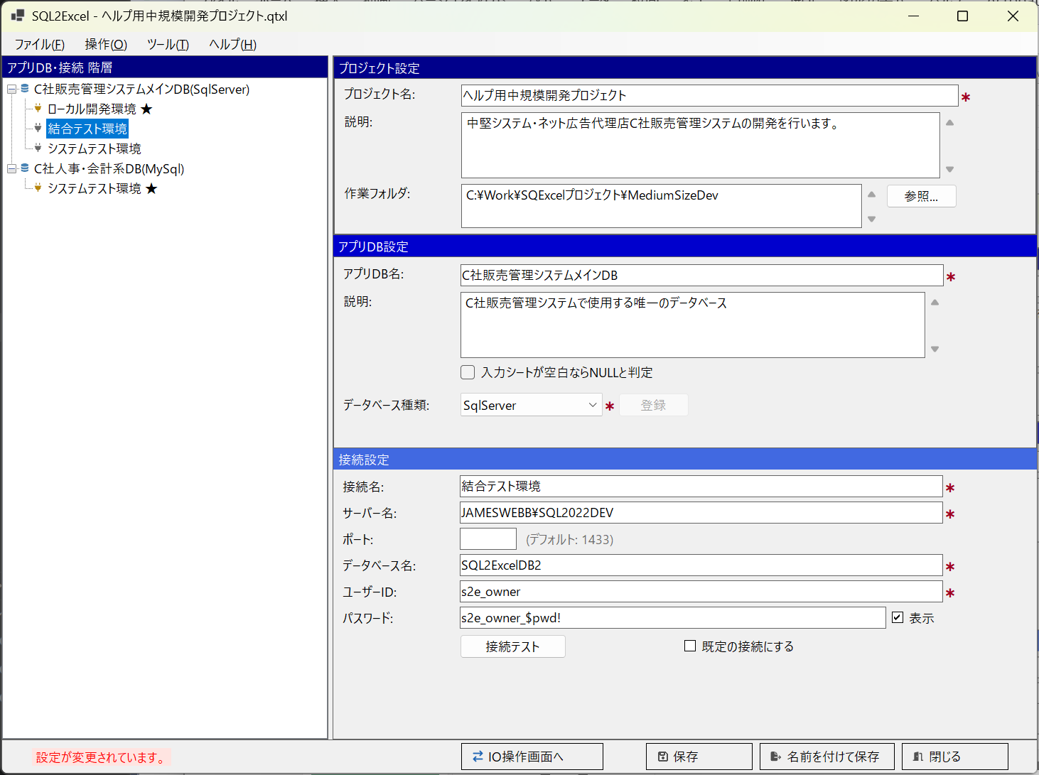

■ | MDS002_IOOperationFormMaster
 | [50個のテーブルの中からマスター類をテーブルグループ化]
 | 想定する規模のシステムではメインDB内に50個のテーブルが配置されています。このレベルでは入出力対象のテーブルを選ぶだけでも相応のコストがかかります。
 | SQExcelのテーブルグループで開発者が主に使用するテーブルを任意のテーブルグループに選択して保存しておくと作業効率が向上します。
 | ここでは開発に使用するマスターテーブルをテーブルグループに追加した状態を表示しています。
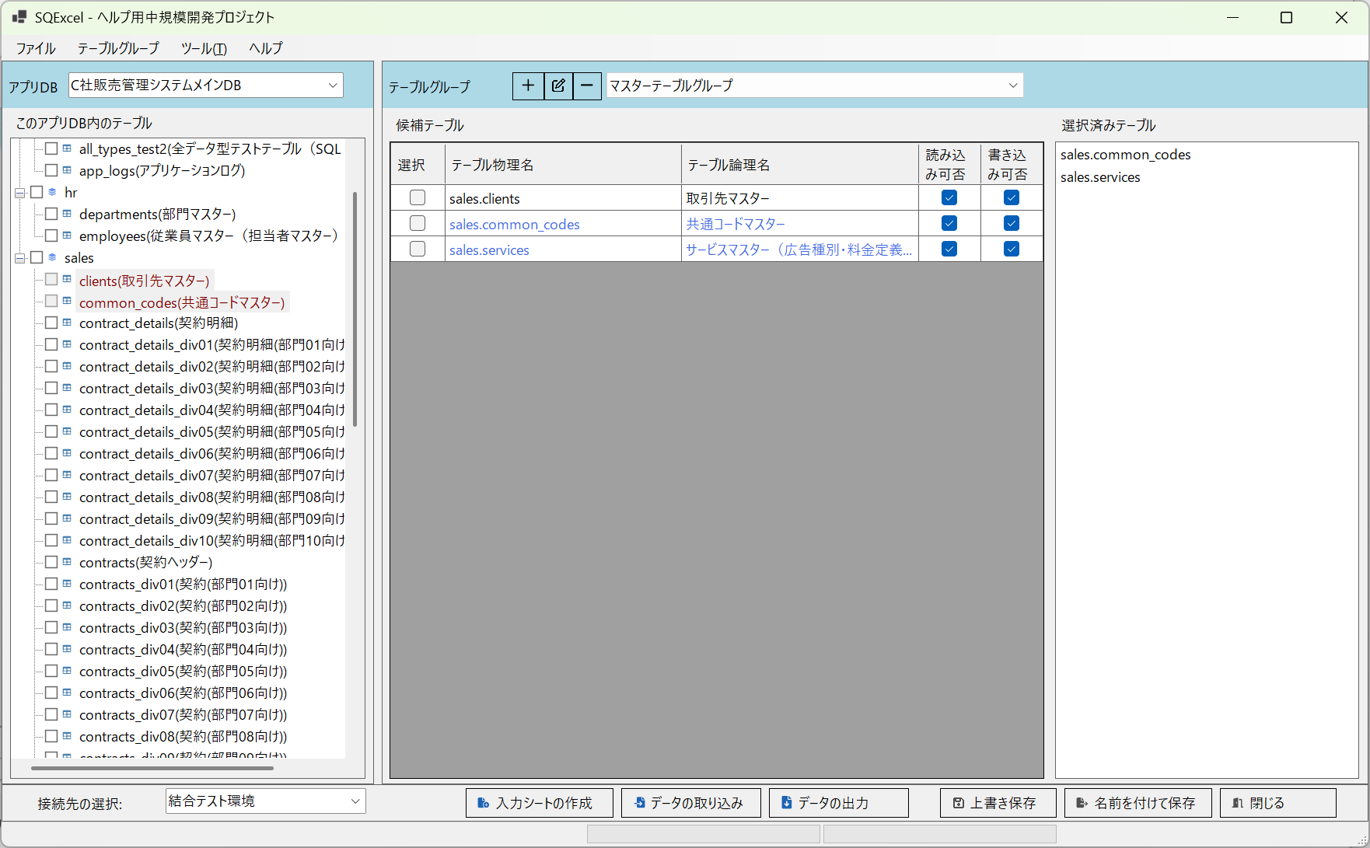

■ | MDS003_IOOperationFormTransaction
 | [50個のテーブルの中から使用するトランザクションテーブルをテーブルグループ化]
 | マスター類と同様にテストで使用するトランザクションテーブルもデータ入出力用にテーブルグループを作成しておきます。

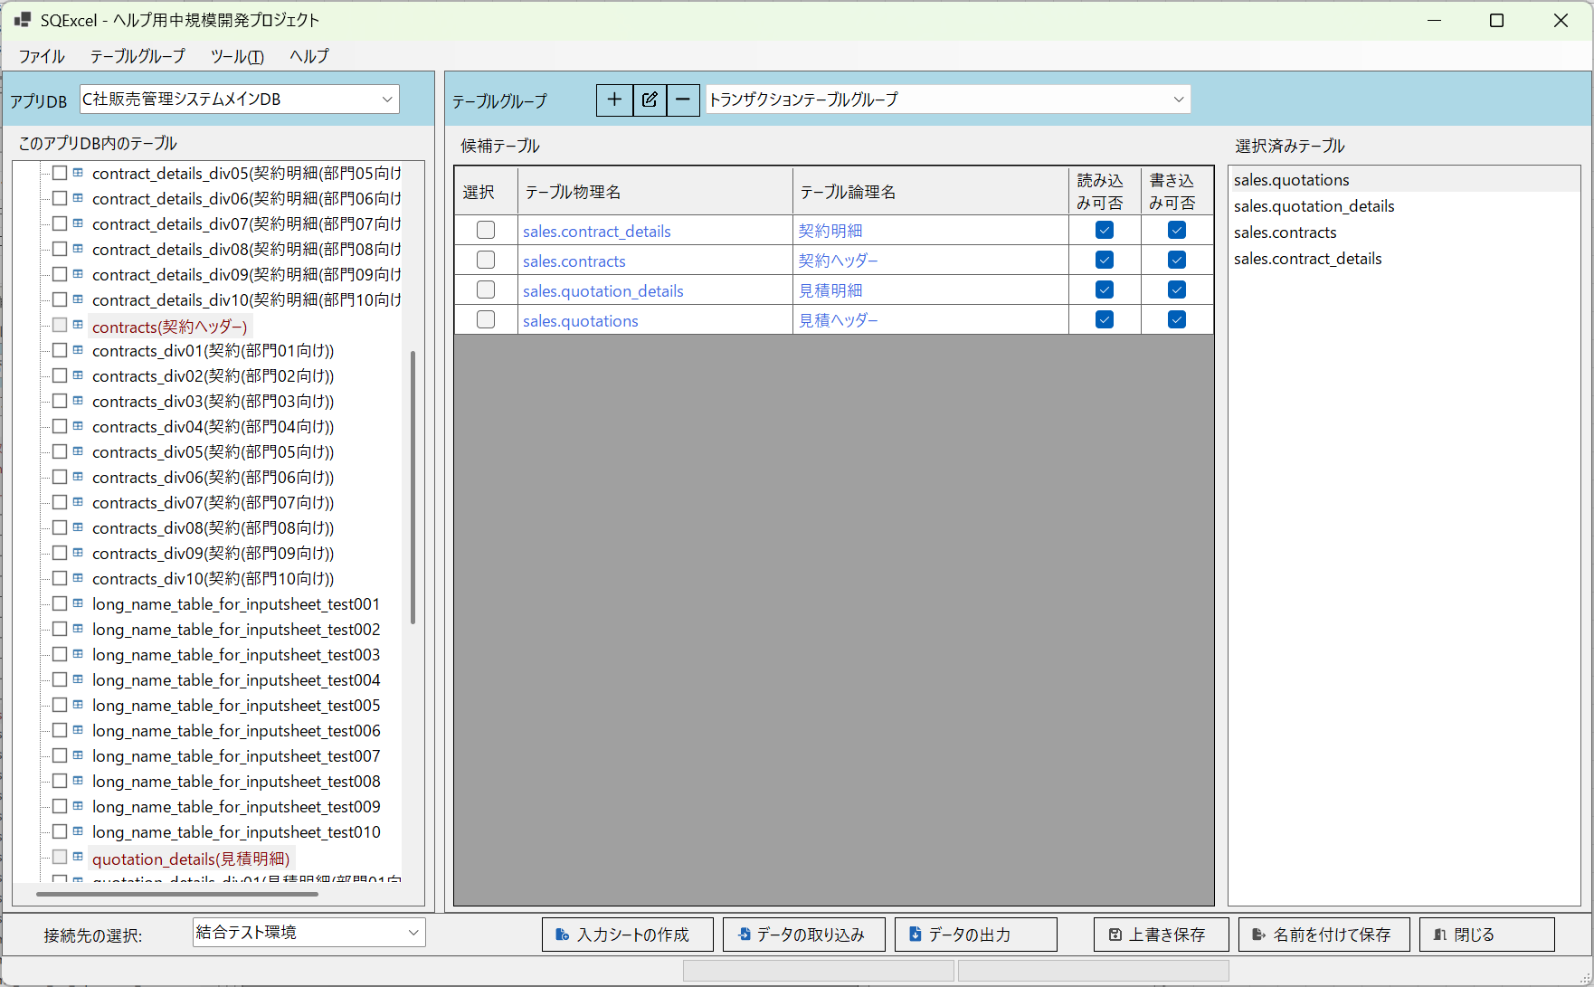

■ | MDS004_ServicesOnTestEnv
 | [結合テスト環境のサービスマスターのテーブル定義。世代が１つ古い。]
 | 開発環境とテスト環境でテーブル定義が異なっている場合の例を上げましょう。
 | 大抵の開発現場ではテーブル定義はローカル開発環境＞各種テスト環境＞･･･＞本番環境＞の順に新しい定義に代わっていきます。
 | このケースでは結合テスト環境とシステムテスト環境のサービスマスターの項目定義が古い状態で、ローカル開発環境の項目定義が更新されている場合を例にとります。
 | 先ずはテスト環境のサービスマスターの定義をお見せします。
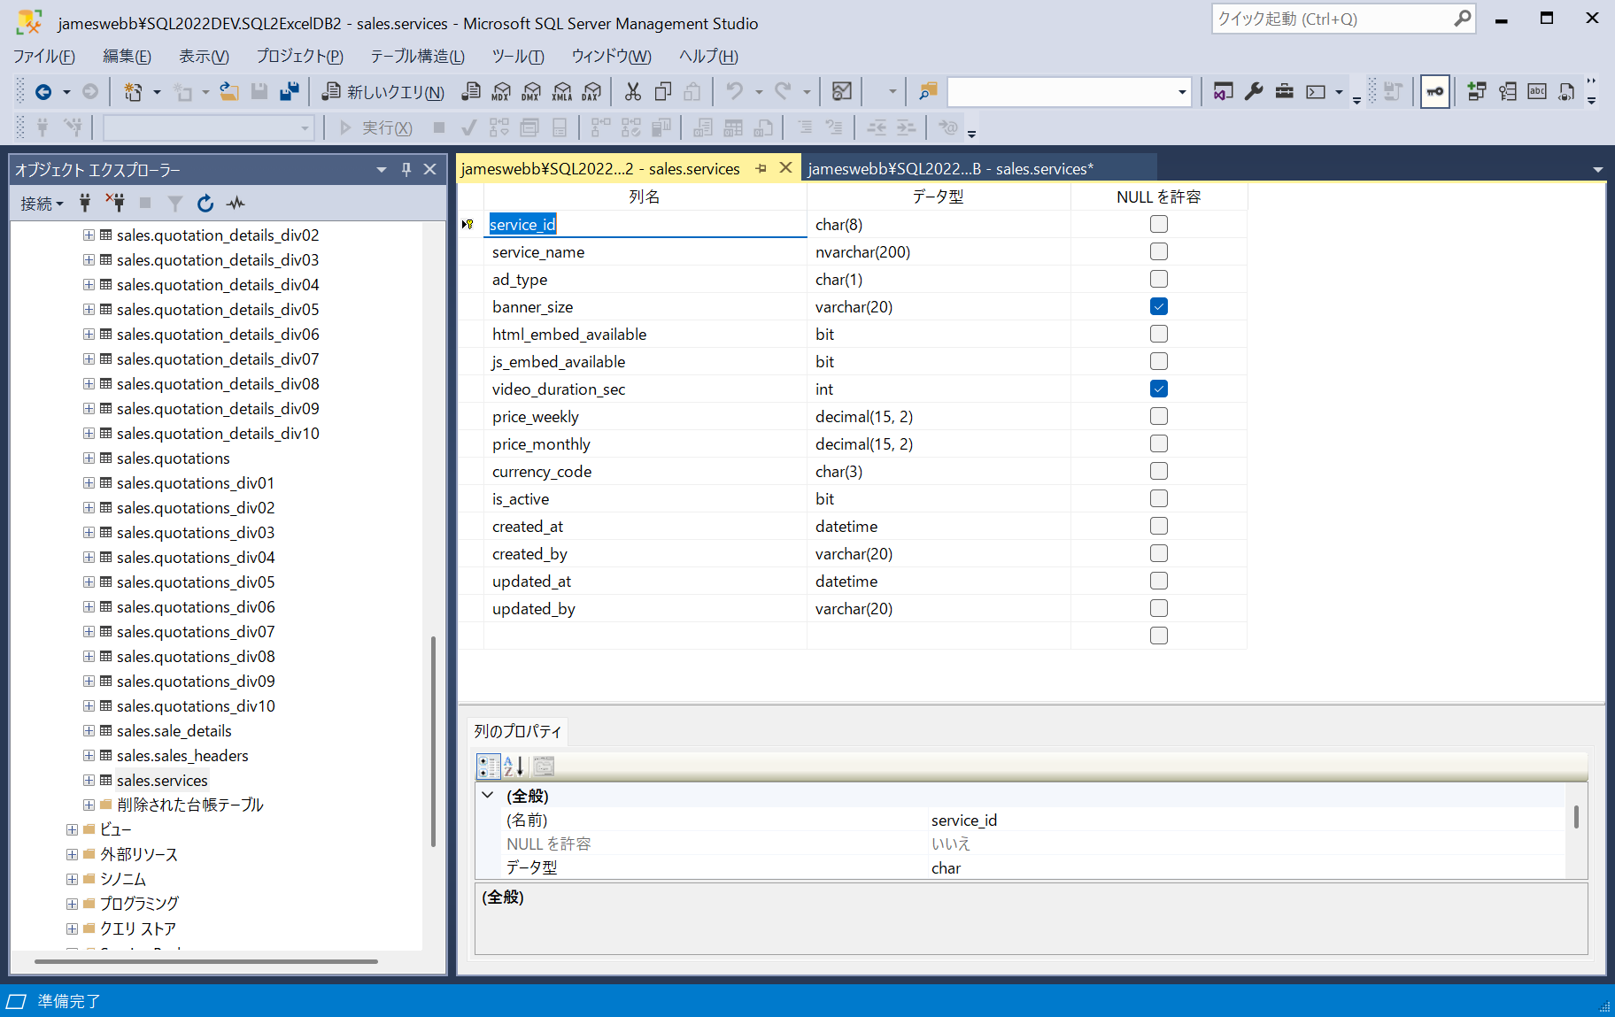

■ | MDS005_ServicesOnDevEnv
 | [ローカル開発環境のサービスマスターのテーブル定義。世代が１つ新しい]
 | 一方ローカル開発環境のサービスマスターにはstart_date(適用開始日時)とend_date(適用終了日時)の2項目が追加されています。
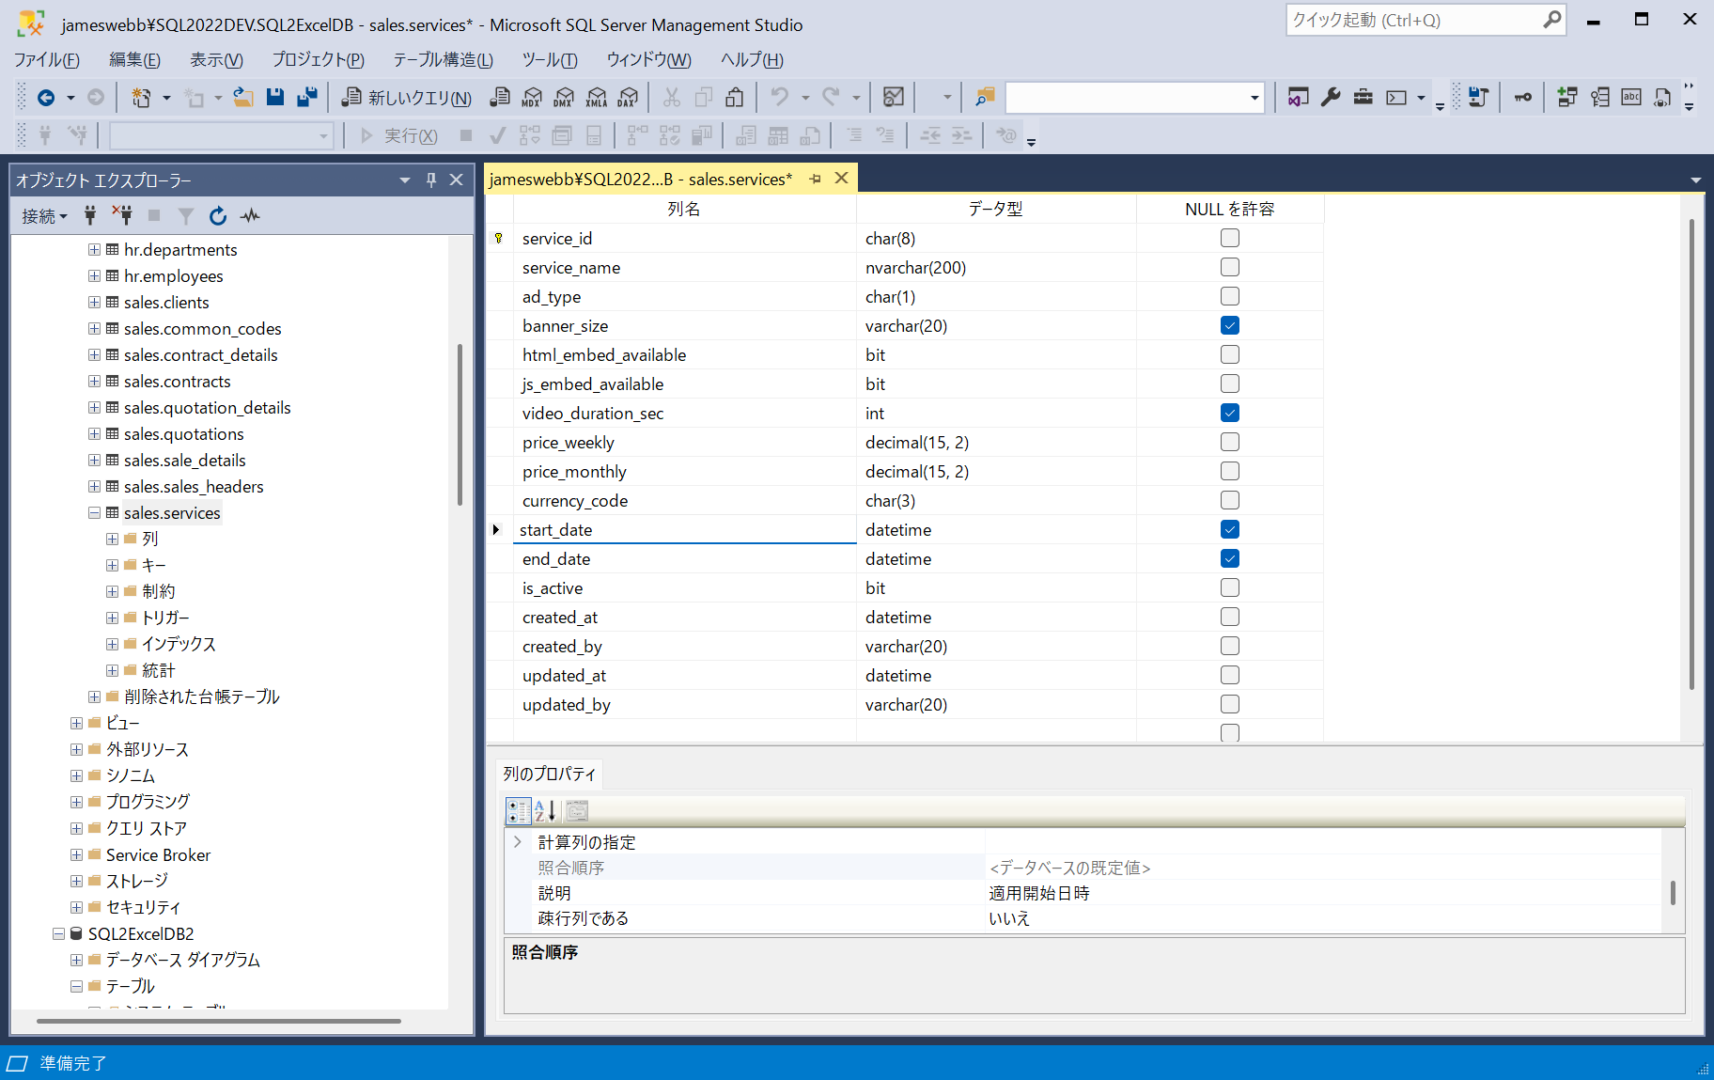

■ | MDS006_ServicesOnDevEnv
 | [ローカル開発環境のサービスマスターの入力シート]
 | ローカル開発環境に接続して作成したサービスマスターの入力シートにもstart_date(適用開始日時)とend_date(適用終了日時)の2項目が追加されています。

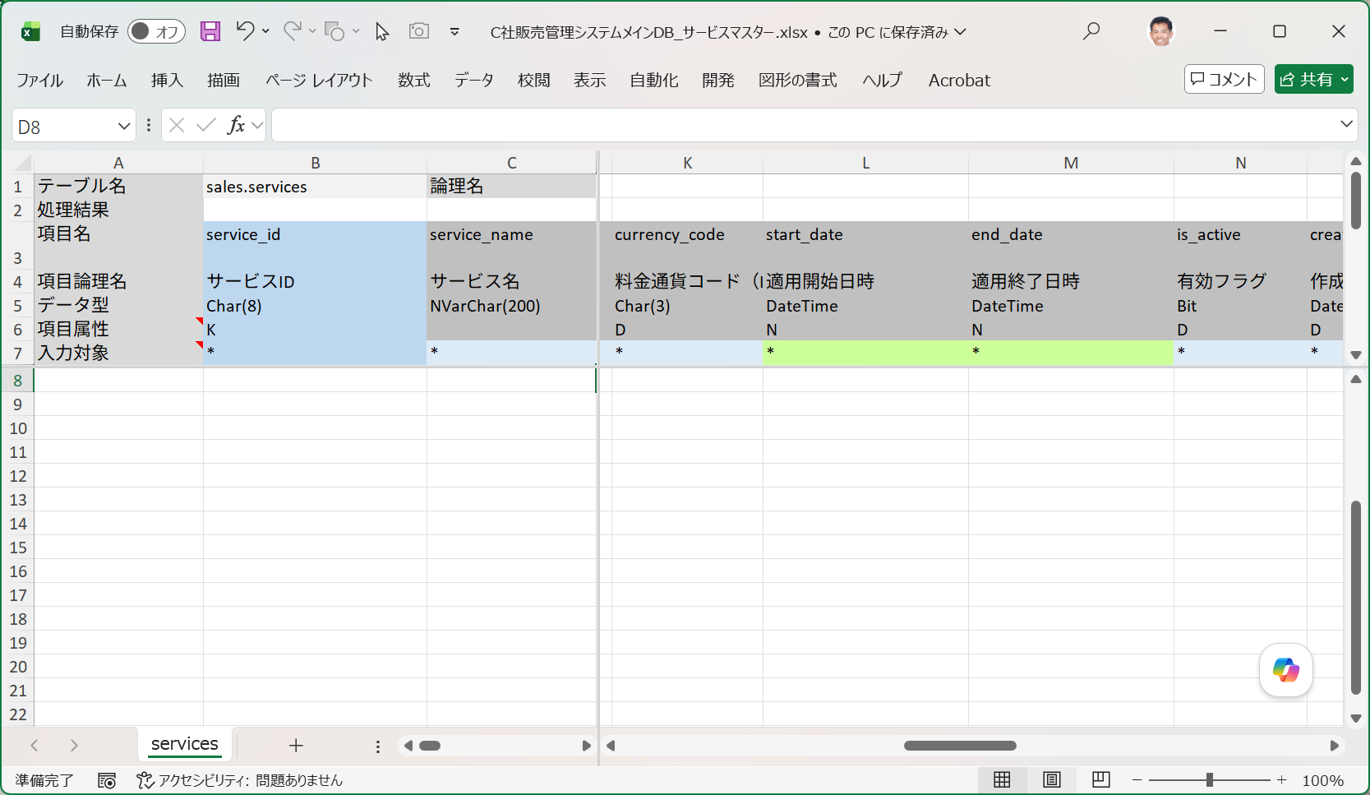

■ | MDS007_CommonCodesNewData
 | [共通コードマスターに2つの区分値データを追加]
 | それではまず共通コードマスターに２つの区分値データを追加してみましょう。（このテーブルの項目はローカル開発環境と結合テスト環境とは同一です。）
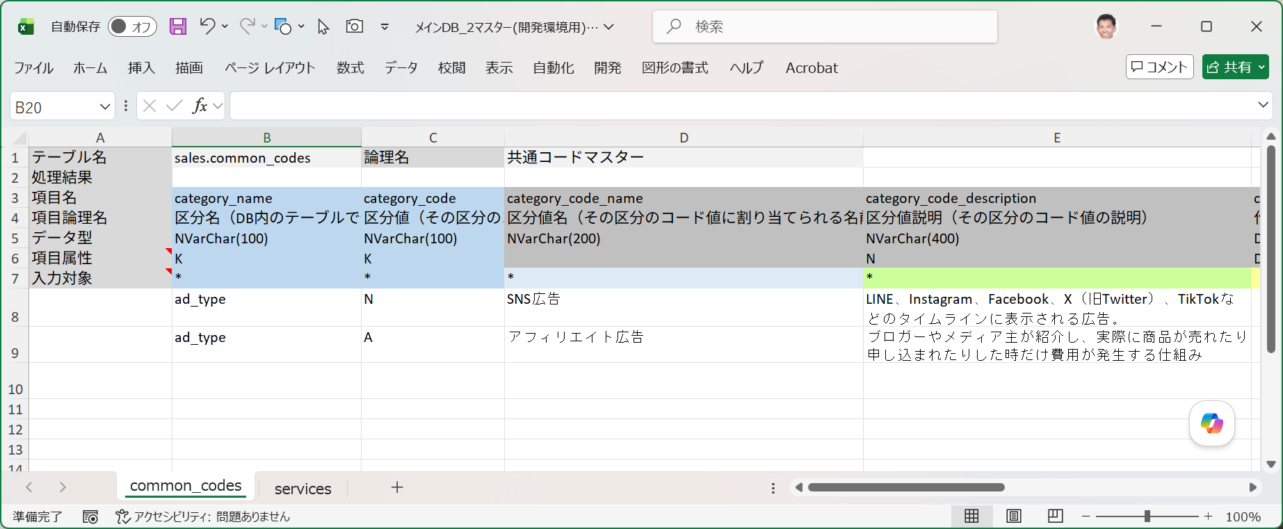

■ | MDS008_ServicesNewDataOnDevEnv
 | [サービスマスターに共通コードマスターに追加された2つの区分値を使用した7つのデータを追加]
 | 続いてサービスマスターに共通コードマスターに追加された2つの区分値を使用した7つのデータを追加します。
 | このテーブルの項目はローカル開発環境ではstart_date(適用開始日時)とend_date(適用終了日時)が追加されていますが、結合テスト環境にはまだ追加されていません。
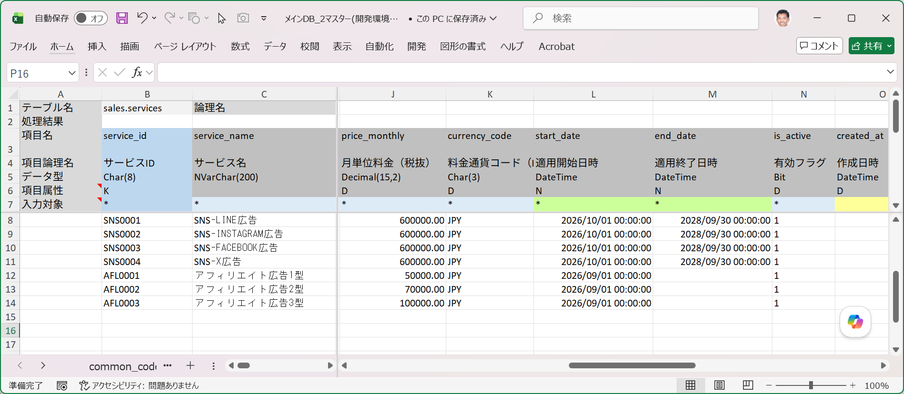

■ | MDS009_ImportAdditionalDataOnDevEnv
 | [開発環境で共通コードマスターとサービスマスターをデータ取り込み]
 | それではローカル開発環境で、データ追加用の入力シートを指定して実行するSQL=Insertにてデータ取り込みを実行します。

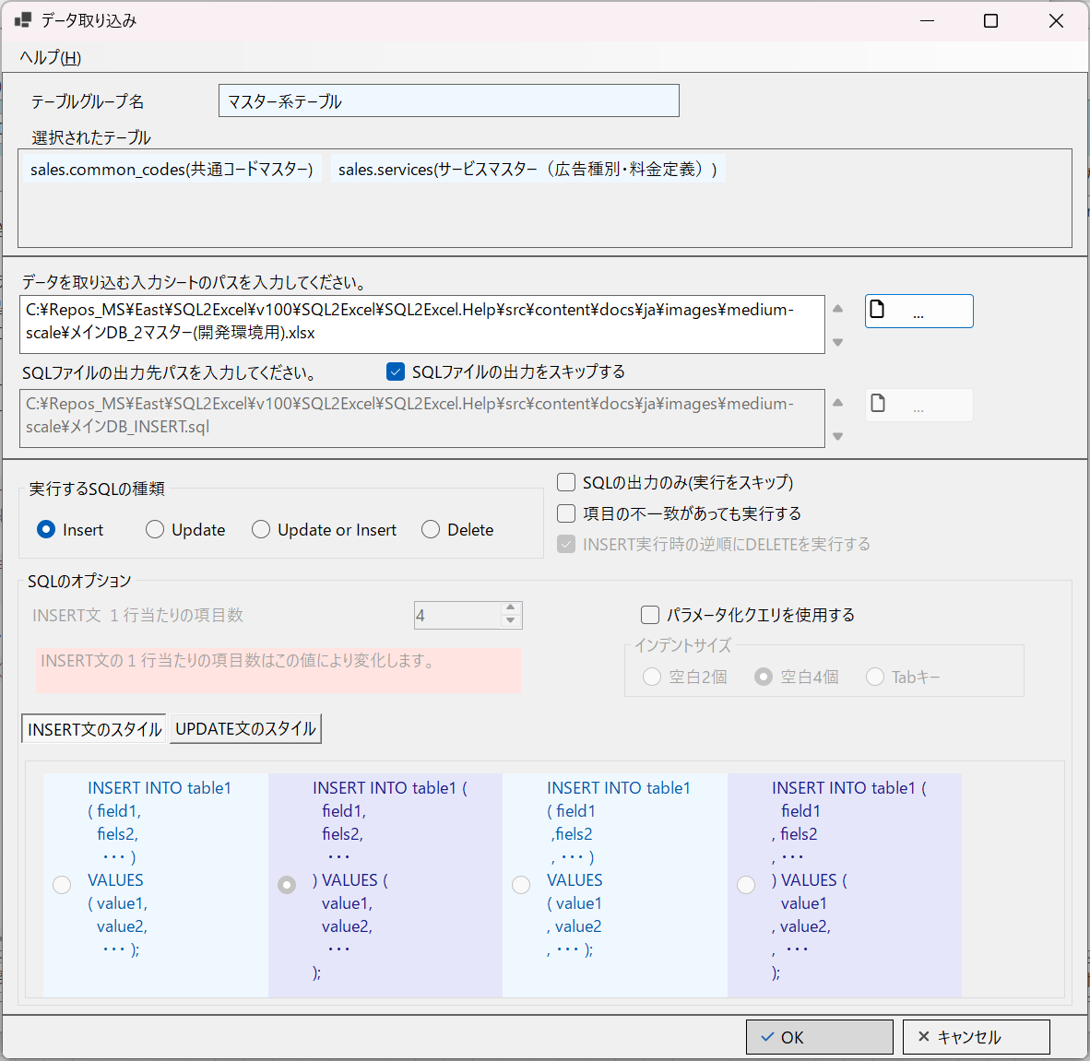

■ | MDS010_ImportAdditionalDataSuccessOnDevEnv
 | [開発環境で共通コードマスターとサービスマスターをデータ取り込みが成功する]
 | 開発環境用の入力シートはサービスマスターの追加項目(適用開始日時と適用終了日時)に対応しているのでデータ取り込みは2テーブルとも成功します。

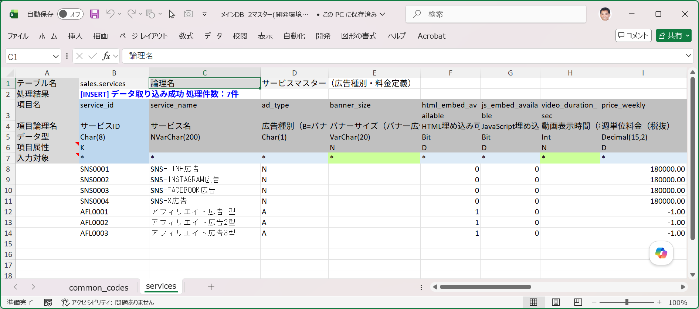
common_codesの2件のデータ取り込みも成功しています。

■ | MDS011_ImportAdditionalDataOnTestEnv
 | [開発環境用の入力シートで結合環境でのデータ取り込みを行う]
 | ここで接続先に結合テスト環境を指定して同じ入力シートを使用してINSERTによるデータ取り込みを実行します。
 | ※結合テスト環境のサービスマスターはまだ項目の追加が行われておらず、start_date(適用開始日時)とend_date(適用終了日時)は存在しません。
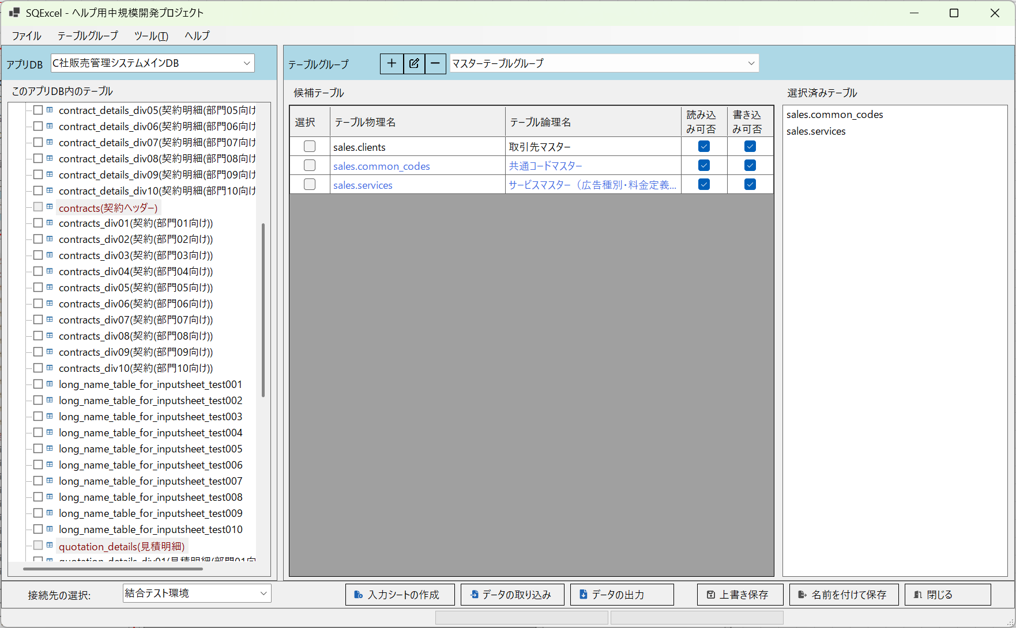

■ | MDS012_ImportErrorMsgOnTestEnv
 | [データ取り込み時に項目不一致の発生による処理エラーメッセージ]
 | 取り込みを実行すると処理終了時に、項目不一致(この場合存在しない項目の指定）が発生したことを伝えるダイアログメッセージが表示されます。
 | ワークブック内には2つの入力シートが含まれていましたが、エラーが発生した入力シートのテーブル名が明示されています。
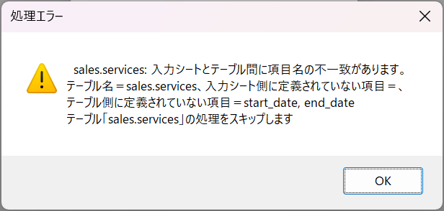

■ | MDS013_ImportErrorMsgOnTestEnv
 | [項目不一致の発生による入力シートのエラーメッセージ]
 | 取り込みを実行すると処理終了時に、項目不一致(この場合存在しない項目の指定）が発生したことを伝えるダイアログメッセージが表示されます。

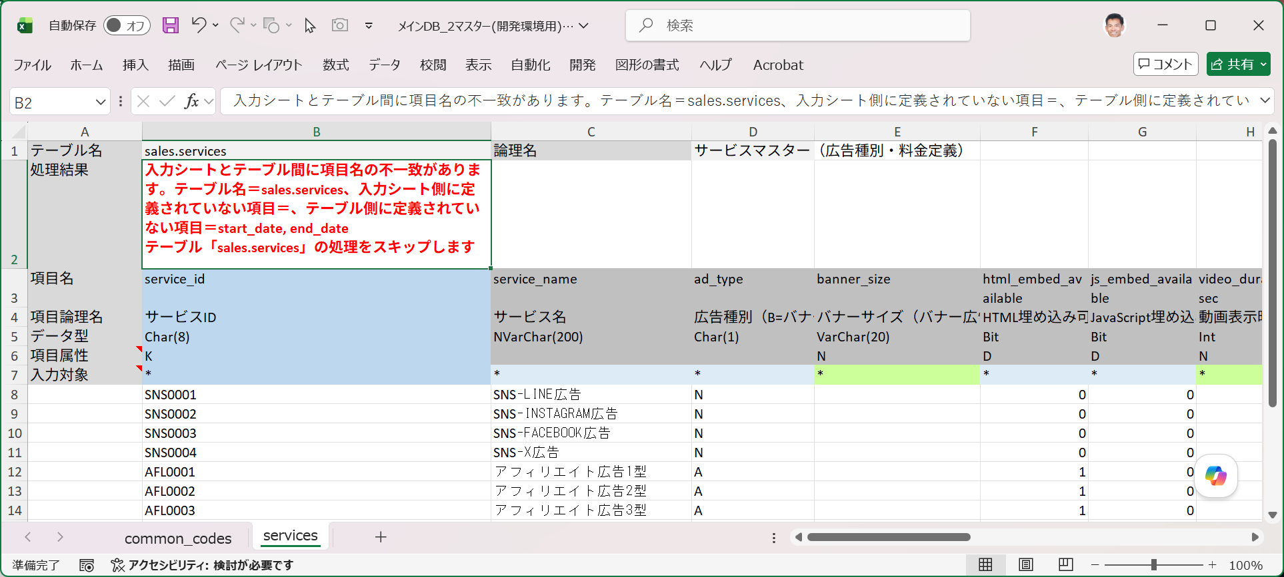
common_codesの2件のデータ取り込みは成功しています。

■ | MDS014_ImportValidServicesOnTestEnv
 | [結合テスト用の入力シートを別途用意]
 | このような場合はどうすればよいでしょうか？開発現場の作業ポリシー、または開発の進捗状況により対応策は様々です。
 | 追加した項目はそのサービスの適用期間を明示するものなので、結合テスト環境のシステムにはサービスマスターを参照する際に適用期間をチェックする機能がまだ実装されていないのでしょう。
 | その場合、サービスマスターの適用期間を参照する機能が結合テスト環境に実装されるまで、このデータ追加を保留するのも一つの方法です。
 | でもここではこのサービスマスターを使用する側のプログラムが新規に追加された共通コードマスターデータに対応するかをテストするために、このデータを結合テスト環境に投入することにします。
 | これを実行するには入力シートからstart_date(適用終了日時)とend_date(適用終了日時)の2項目を外します。

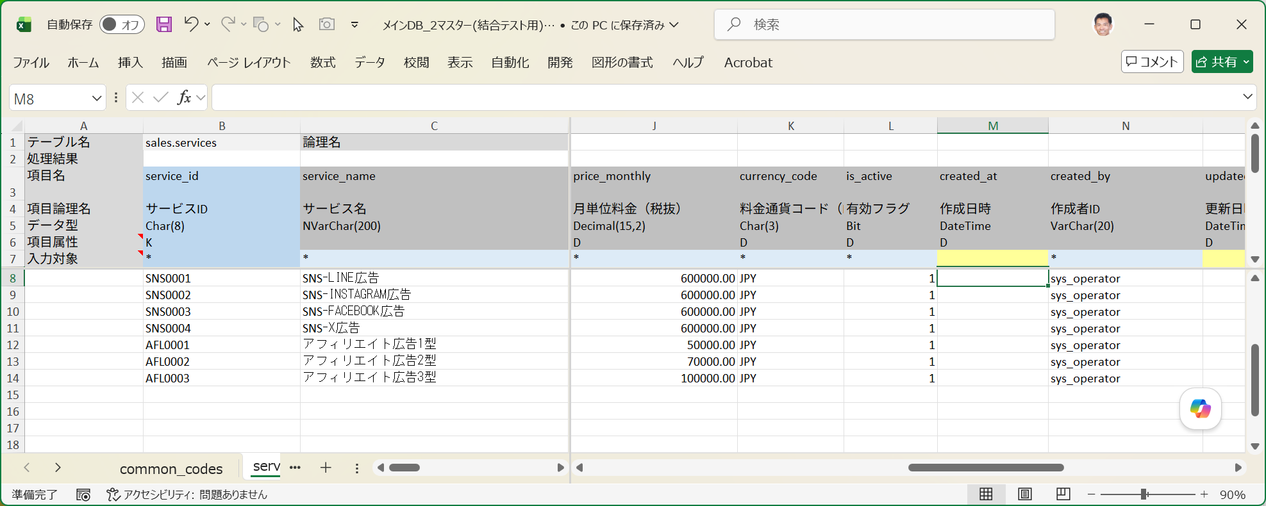
この入力シートではstart_date(適用終了日時)とend_date(適用終了日時)の2項目を外します。

■ | MDS015_ResultOfImportOnTestEnv
 | [結合テストへのデータ取り込み成功結果の確認]
 | 入力シートのservices(サービスマスター)のテーブル項目が結合テスト環境の項目と一致したのでデータ取り込みは成功します。
 | SSMS（SQL Server Management Studio）で結合テスト環境のデータベースに接続して結果を確認します。
 | データ取り込みを実行したデータ7件がservices(サービスマスター)に投入されていることが確認できます。

FOREIGN_KEY_INPUT
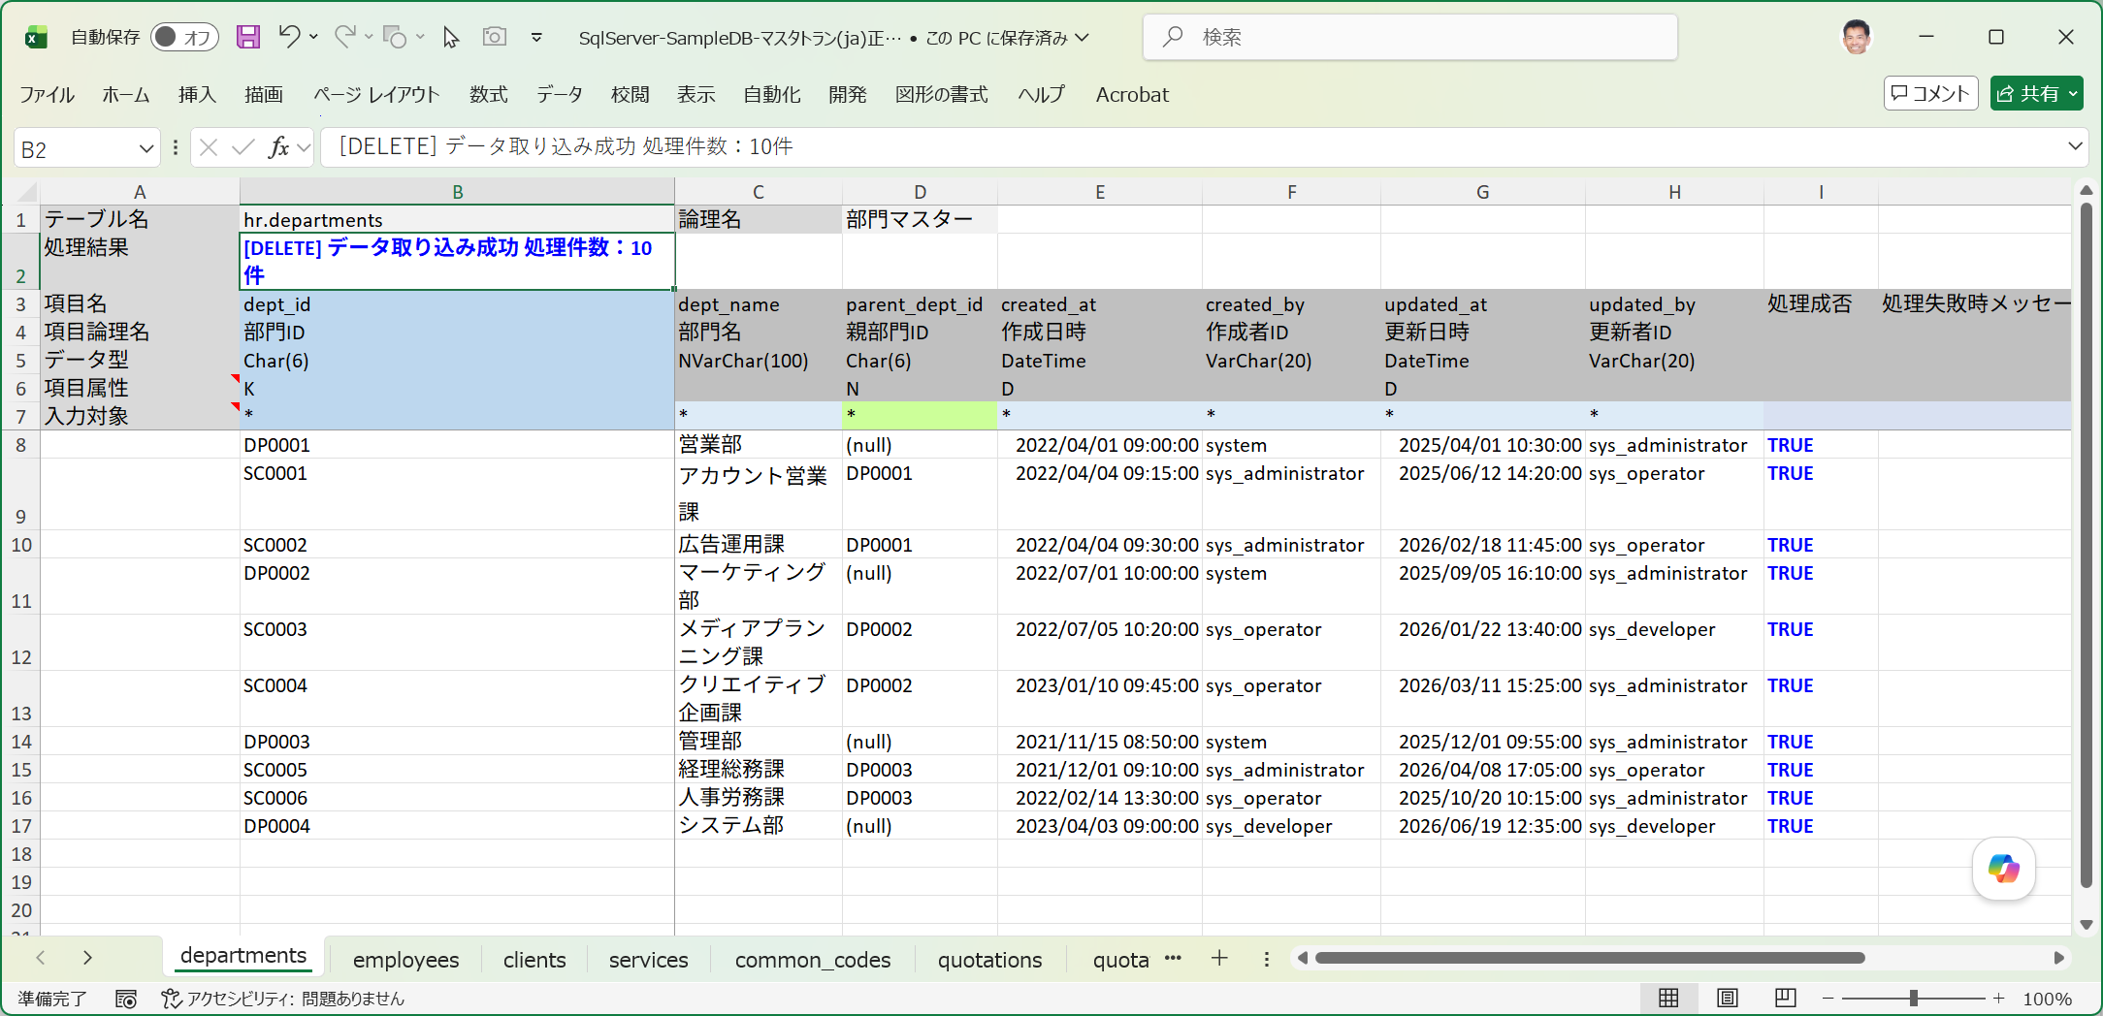
■ | FKO001_TableGroupSetting
 | [アクティブなテーブルグループで、部門マスターと従業員マスターをこの順番で選択済みにテーブルに配置]
 | データ取り込みを行う対象テーブルとして、departments(部門マスター)とemployees(従業員マスター)をこの順番で選択済みテーブルリストに配置します。
 | ※departments(部門マスター)は自己参照キーを、employees(従業員マスター)はdepartmentsへの外部参照キーを有します。
 | ※選択済みテーブルリスト内でドラッグ＆ドロップでテーブルの並び順を変更可能です。
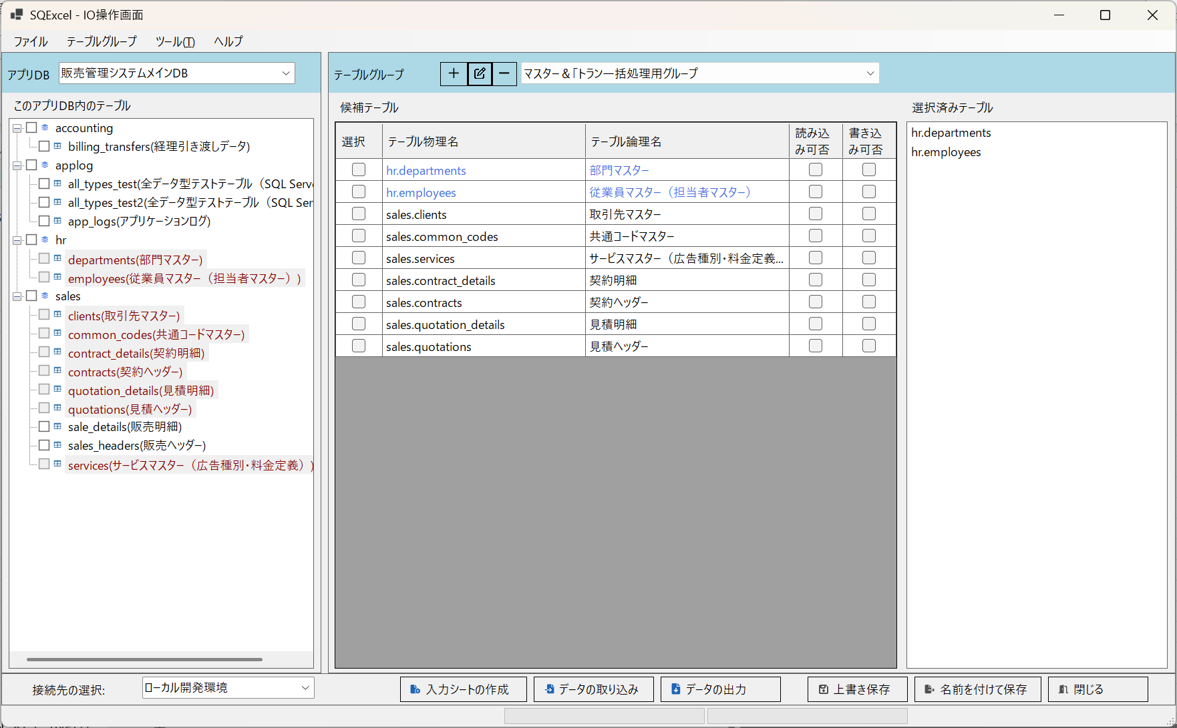

■ | FKO002_DepartmentsErrorData
 | [自己参照キーエラーを含む部門マスターの入力データ]
 | SC0005の親部門IDであるDB003は、SC0005の次の行で登録されるため、この行の登録時にはまだ存在しない。
 | このため自己参照キーエラーとなる。

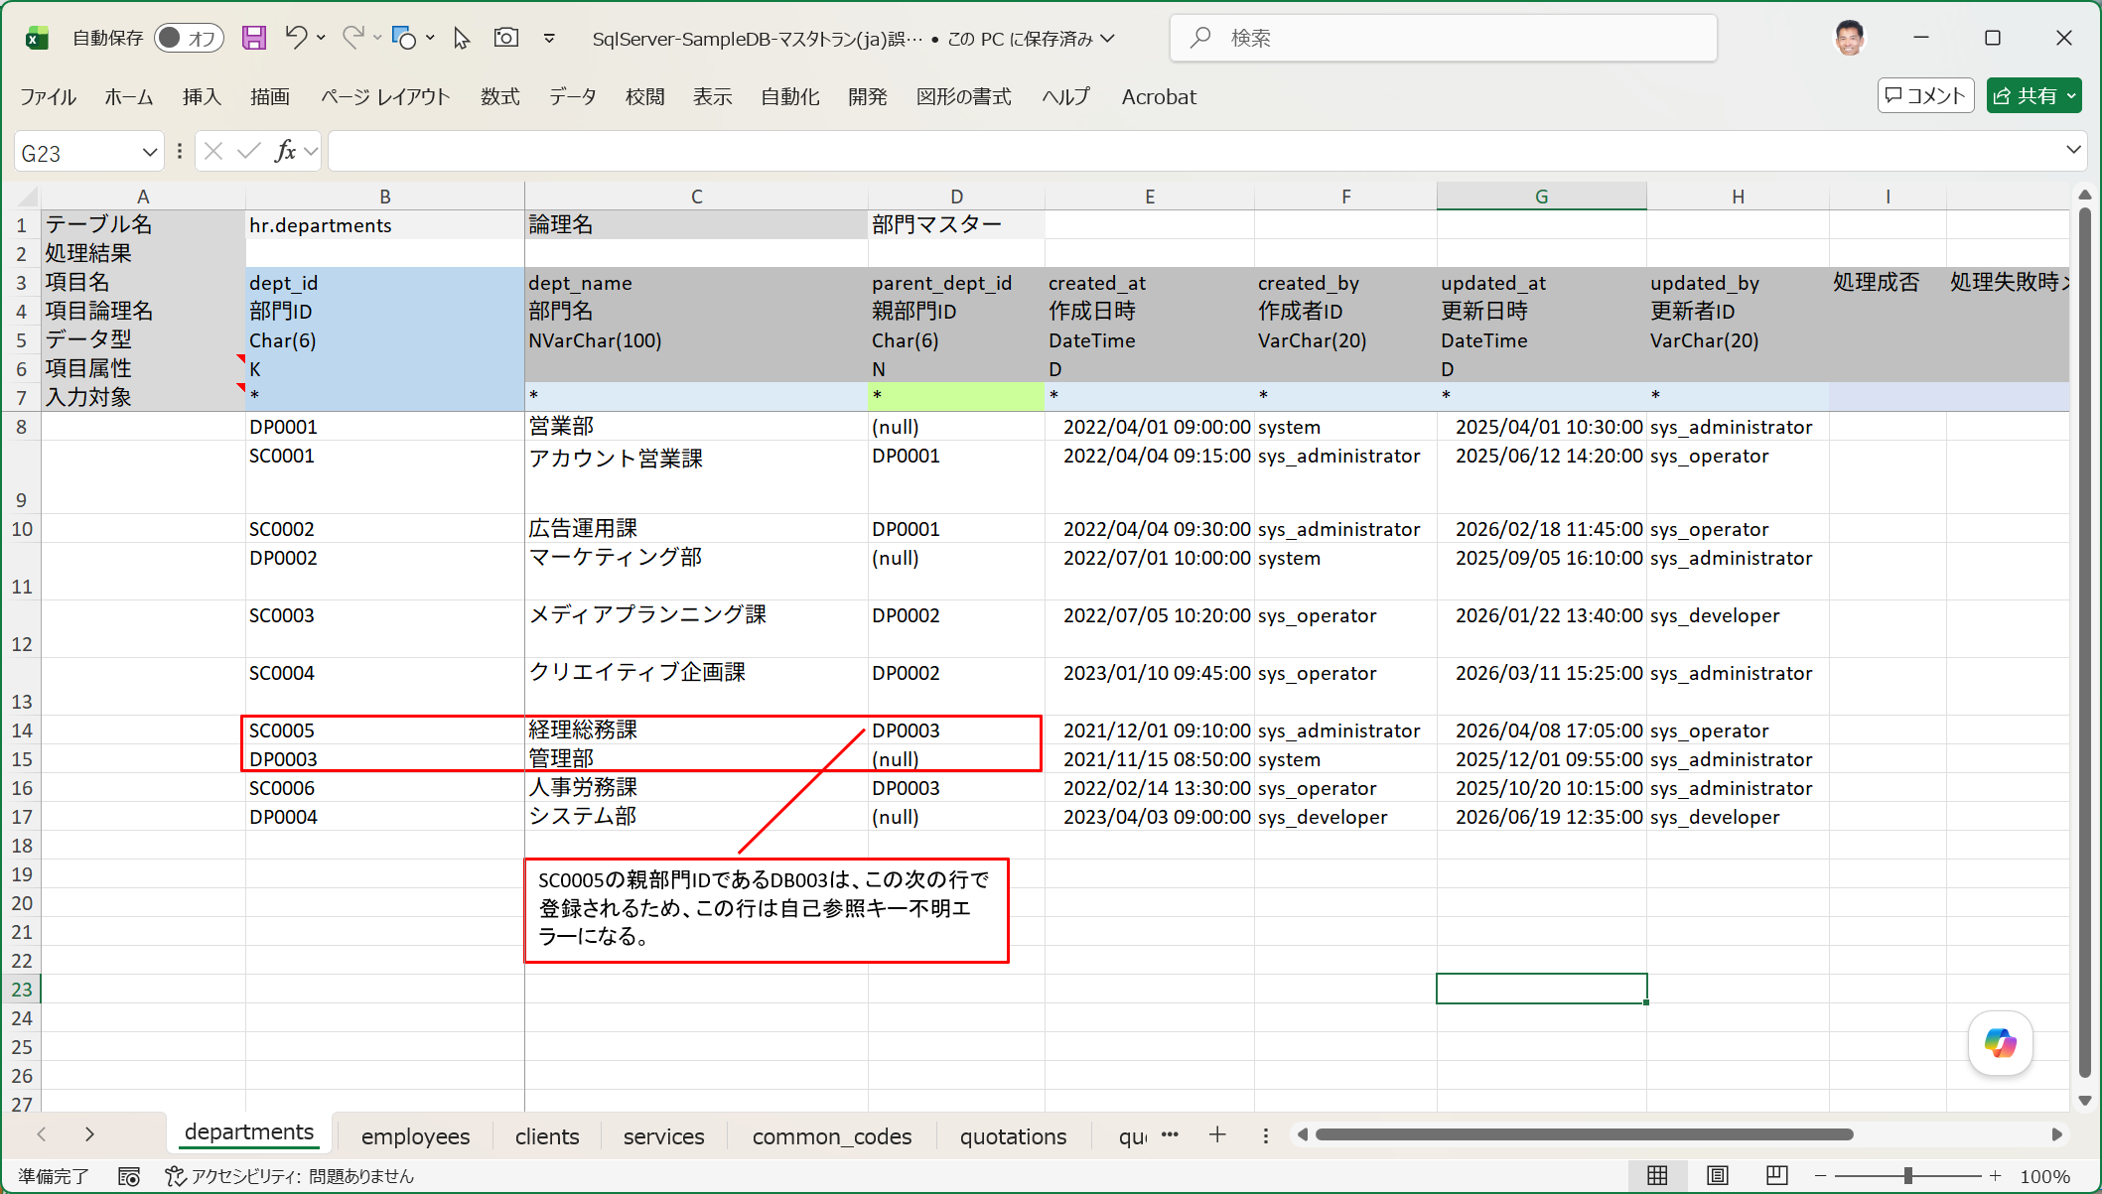

■ | FKO003_DepartmentsErrorData
 | [外部参照キーエラーを含む従業員マスターの入力データ]
 | 部門ID:SC0005はdepartmentsシートのデータ取り込みでエラーになるため存在しない部門IDとなる。
 | その結果従業員ID:18000015は部門コードの外部参照キーエラーとなり登録に失敗する。
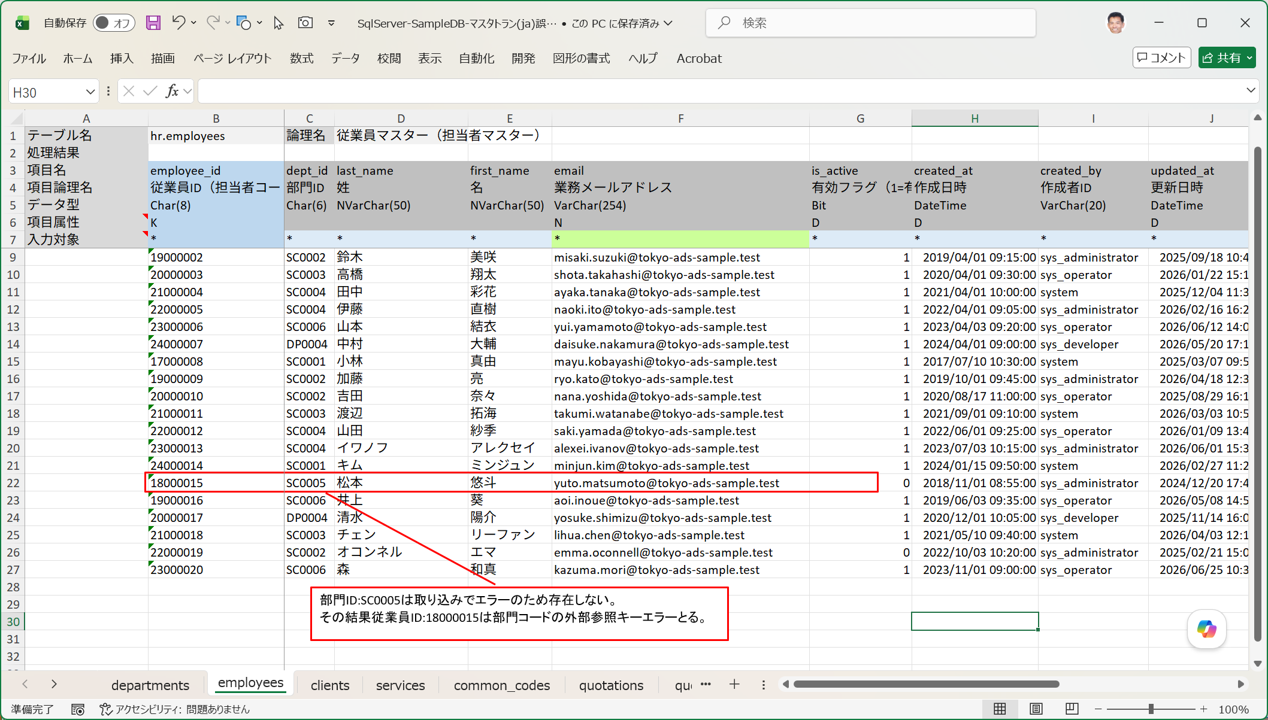

■ | FKO004_DataImportErrorOnIOOperation
 | [データ取り込みエラーが表示される]
 | このエラーデータを含む入力シートに対してデータ取り込みで[INSERT]を指定して実行すると、次のように処理結果でエラーが発生したことが通知されます。

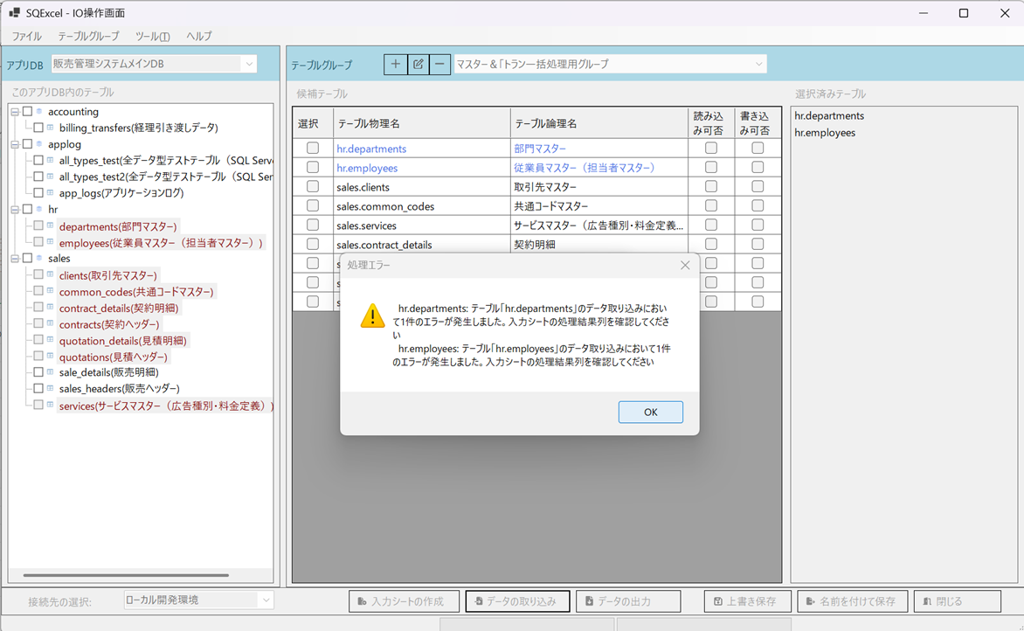

■ | FKO005_DepartmentsErrorData
 | [自己参照キーエラーを含む部門マスターの入力シートの取り込み結果]
 | 入力シートを開けて処理結果を確認します。SC0005は自己参照キーエラーとなり、処理成否=FALSE、処理失敗メッセージにはエラー内容と実行されたSQL文が表示されます。
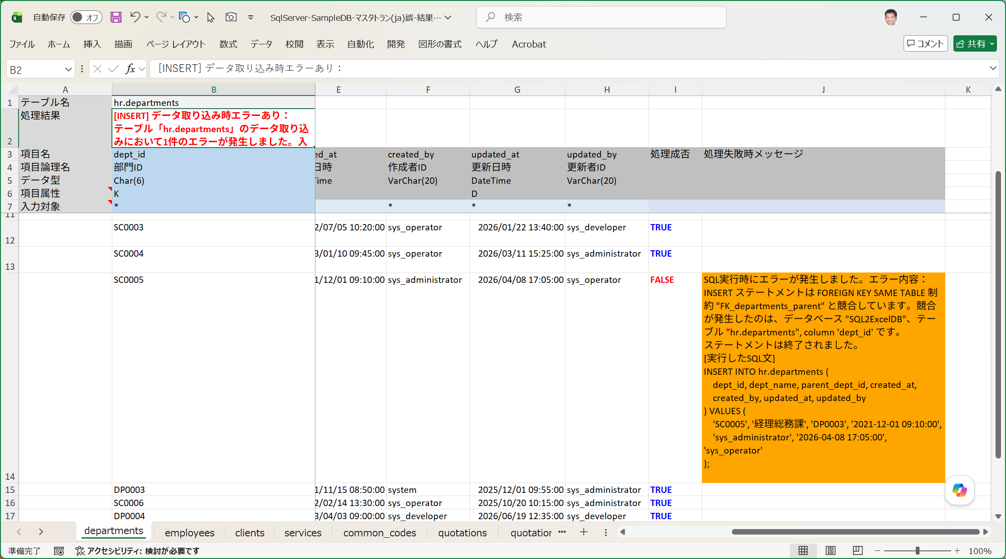

■ | FKO006_EmployeesErrorData
 | [外部参照キーエラーを含む従業員マスターの入力シートの取り込み結果]
 | 18000015は外部参照キーエラーとなり、処理成否=FALSE、処理失敗メッセージにはエラー内容と実行されたSQL文が表示されます。
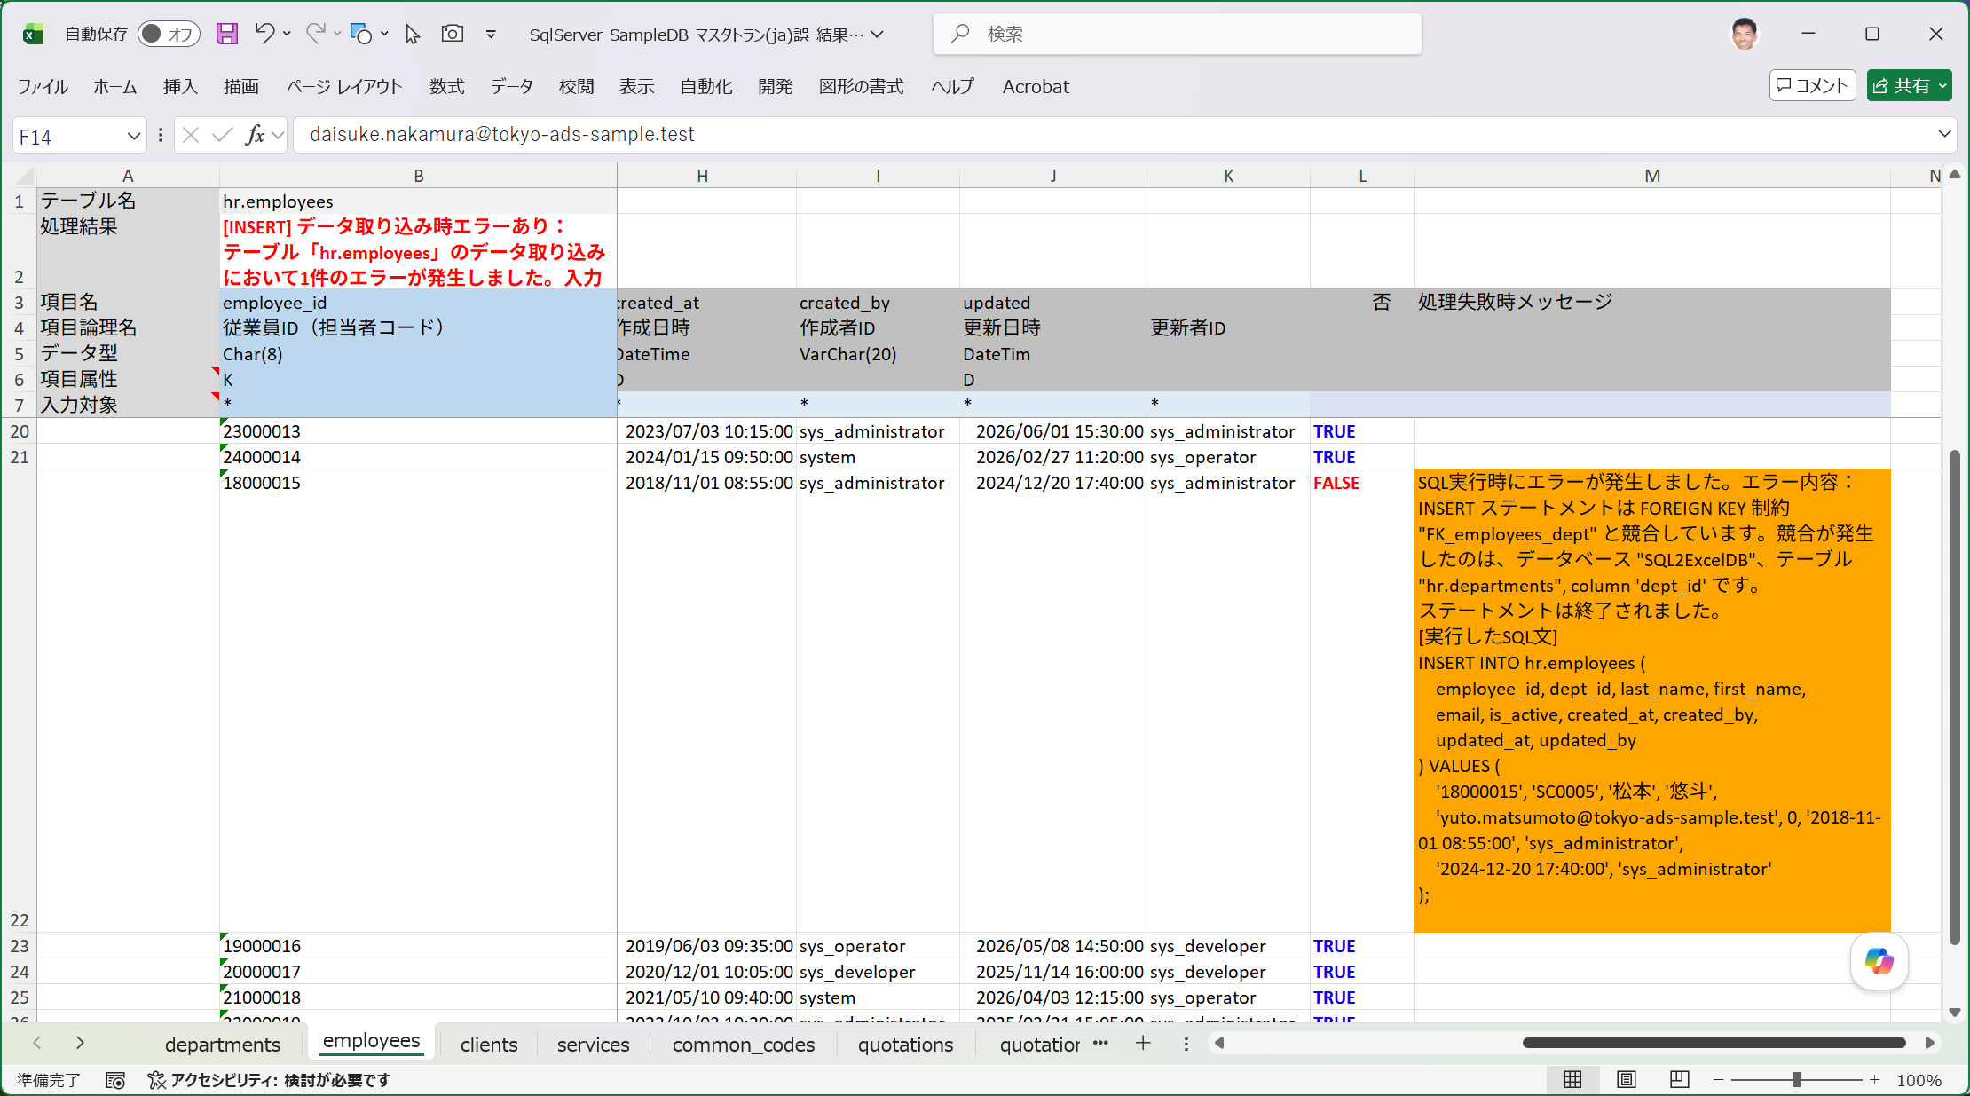

■ | FKO007_DeleteFalseProcedure
 | [正しくない方法でDELETEを指示]
 | それではエラーが出たのでいったん登録されたデータを全て削除してから入力シートを直してデータ取り込みをやり直しましょう。
 | ここではまず試験的に、正しくない手順で削除を実行する手順を示します。
 | データ取り込みダイアログで実行するSQLの種類：Deleteを選択し、[INSERT実行時の逆順にDELETEを実行する]チェックボックスをOFFにします。（既定ではON）

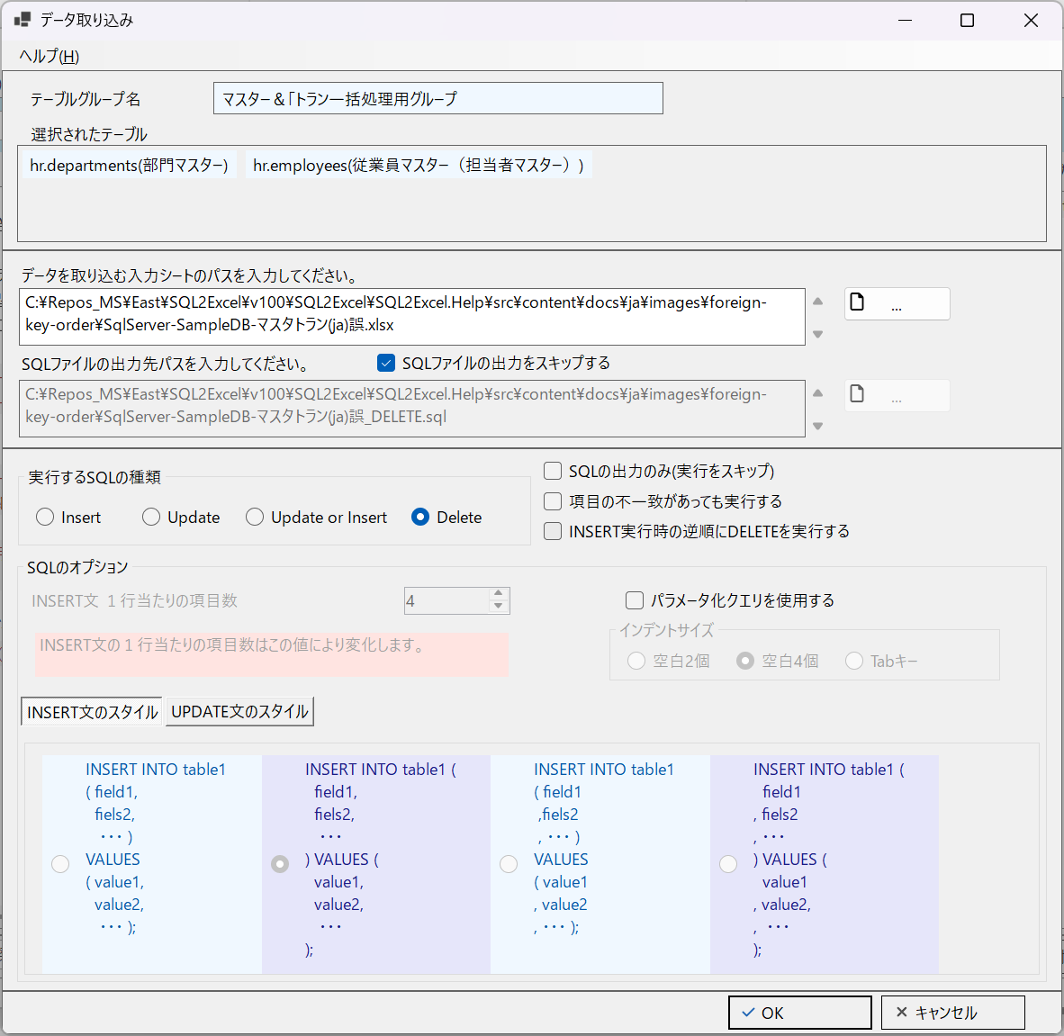

■ | FKO008_DeleteResultError
 | [DELETE処理エラーがIO操作画面に表示される]
 | この状態でデータ取り込みを実行すると、次のように処理結果でエラーが発生したことが通知されます。

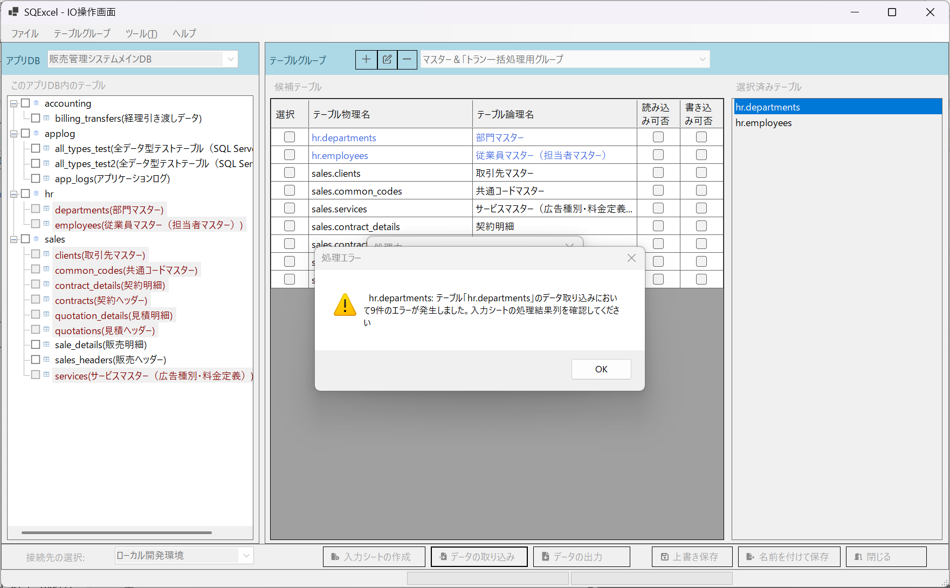

■ | FKO009_DepartmentsDataError
 | [部門マスターの入力シートのデータが削除エラー]
 | 入力シートを開けて、departmentsシートのエラーの内容を確認します。
 | 部門マスターのデータは外部キー参照している従業員マスターデータが存在する限り削除することが出来ません。
 | つまり先に従業員マスターを削除し、その後で部門マスターを削除する必要があります。
 | ※最初のデータ取り込みでエラーになったSC0005はデータが存在しないためDELETE SQLはエラーになりません。
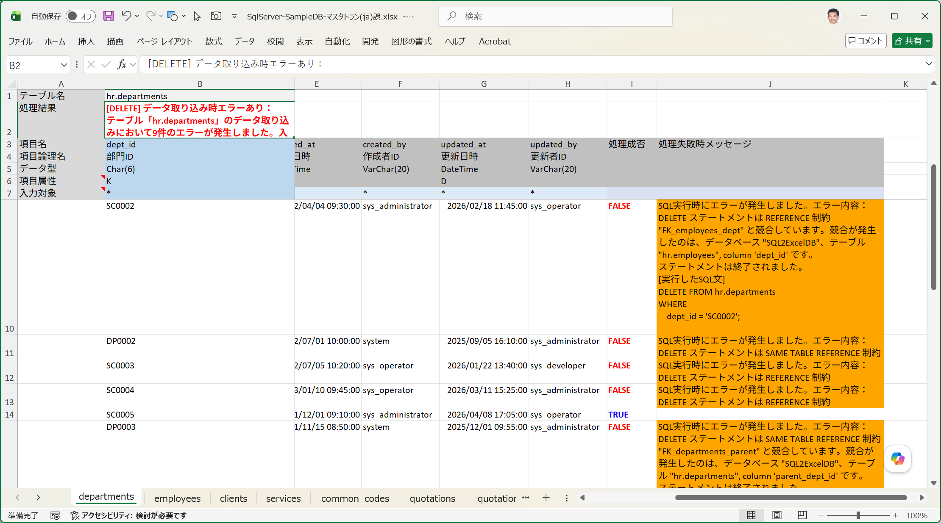

■ | FKO010_DeleteInReverseResult
 | [データ取り込みDELETEで逆順処理を選択]
 | それではいったん参照エラーのない正しい入力順でデータが記載された入力シートでINSERTによるデータ取り込みを実行し、その後正しい手順でデータを削除します。
 | データ取り込みダイアログで実行するSQLの種類：Deleteを選択し、[INSERT実行時の逆順にDELETEを実行する]チェックボックスを既定値のONのままにします。

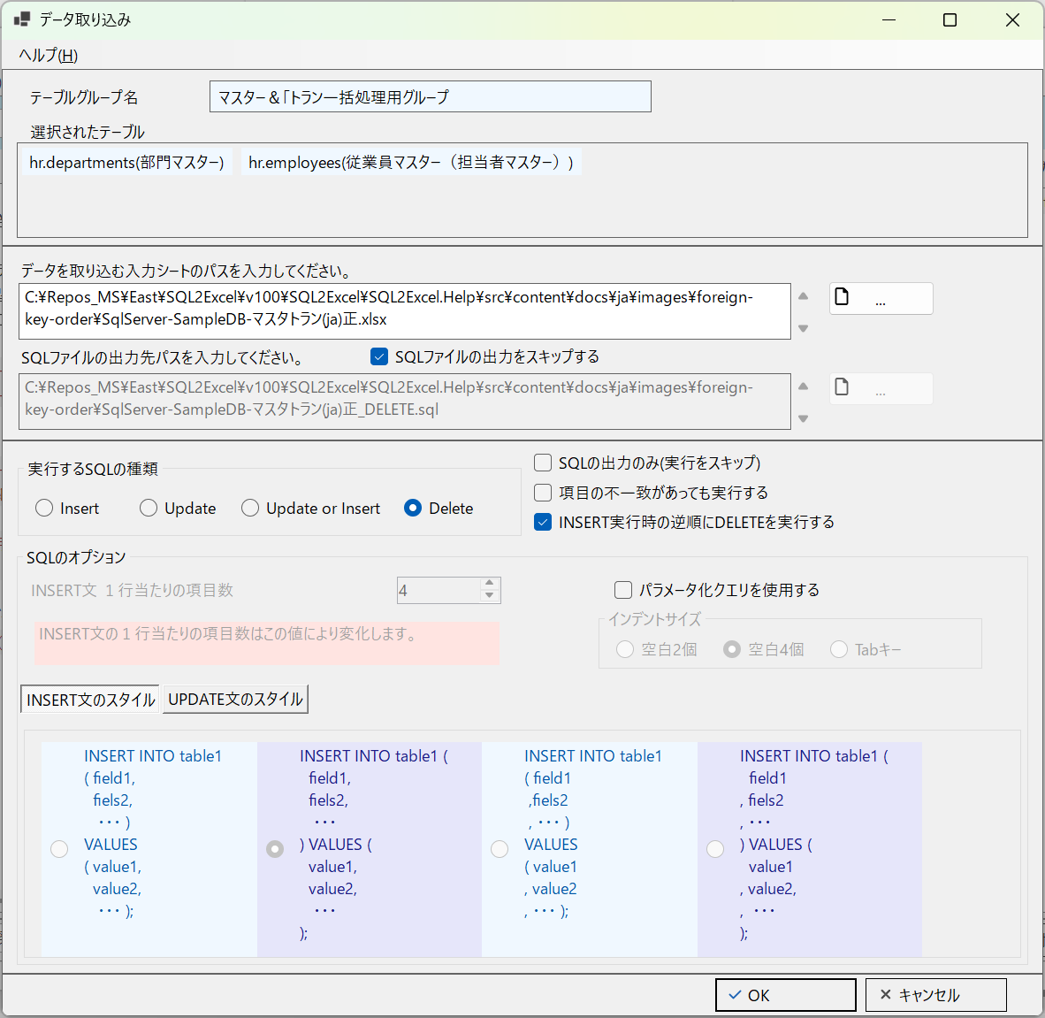

■ | FKO011_EmployeesDeleted
 | [従業員マスターが先に削除される]
 | 入力シートの順番と選択済みテーブルの順番ではdepartments(部門マスター)の後方になりますが、[INSERT実行時の逆順にDELETEを実行する]がチェックされているため後のemplyees(従業員マスター)が先に処理されます。
 | 更に入力データも下から上に逆順に処理されていきます。

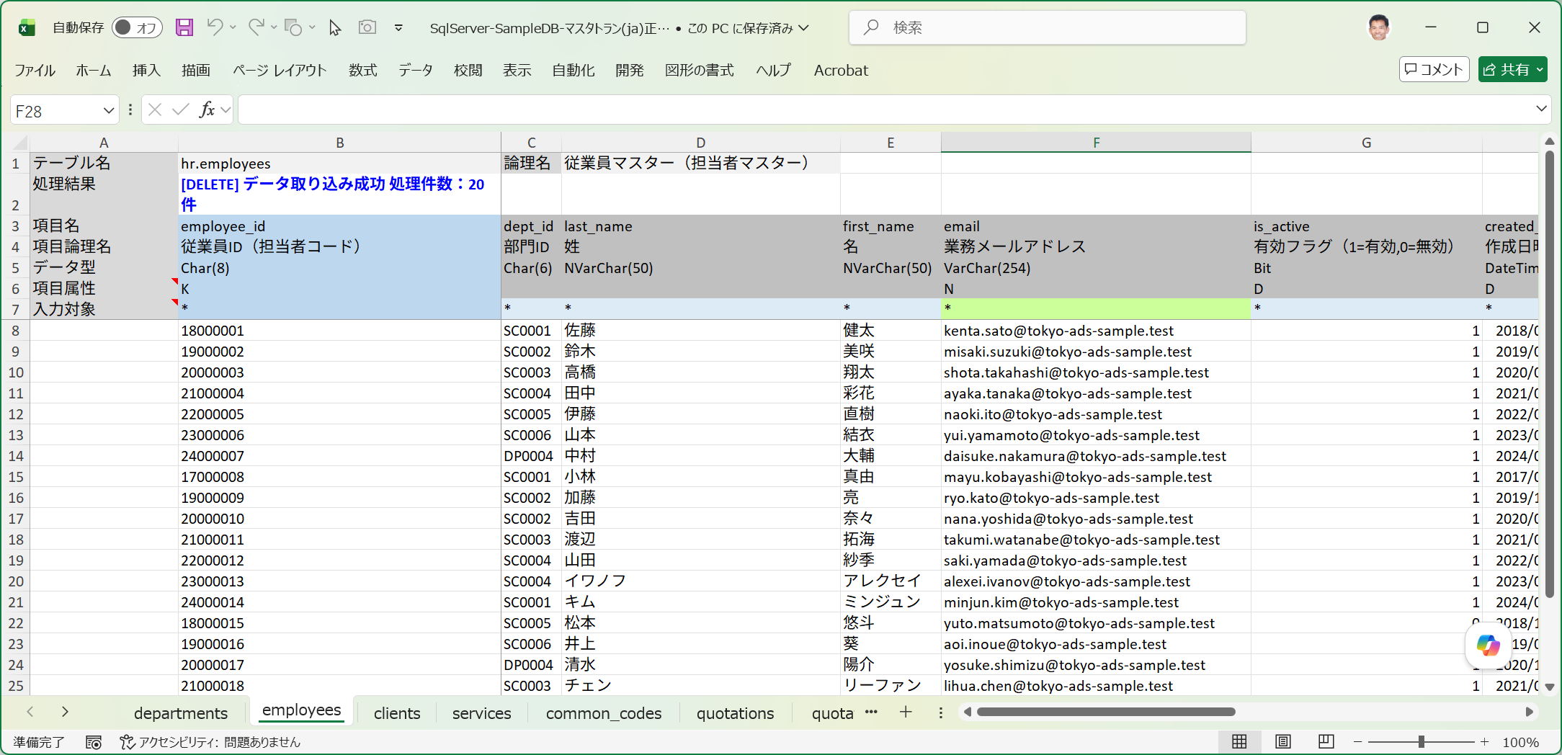

■ | FKO012_DepartmentsDeleted
 | [部門マスターも参照する側から参照される側の順で削除される]
 | 自己参照キーを有するdepartmens(部門マスター)も正しく削除されています。
 | 入力データを下から上に逆順に処理するため、参照するデータを先に削除し、参照されるデータが後から削除されることになります。
 | これにより、INSERT用に[参照されるデータ→参照するデータ]順にデータをセットした入力シートをそのまま使用しても、処理は成功します。

